Sheet1
ST-NF-002 | エラー表示 | ユーザビリティ | バリデーションエラーやサーバーエラー発生時のメッセージがユーザーにとって分かりやすいか | - | 1. ST-O-003〜ST-O-007 (入力エラー) や ST-O-009 (在庫不足エラー) を意図的に発生させる。 | 1. エラーの原因や対処法が分かるような、具体的で丁寧なメッセージが表示されること。（例：「お名前を入力してください」）
 |  |  |  |  | 2. 画面に表示されるエラーメッセージを確認する。 | 2. 技術的なエラーコードやスタックトレースが直接ユーザー画面に表示されないこと (GlobalExceptionHandlerでハンドリング)。

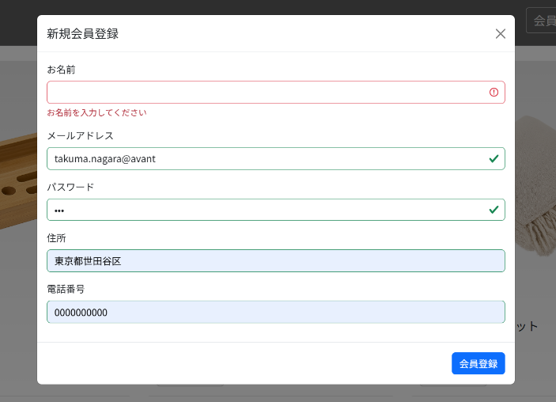
 |  | エラー | エラーメッセージ
 |  | ST-O-003 | お名前を入力してください
 |  | 名前の未入力

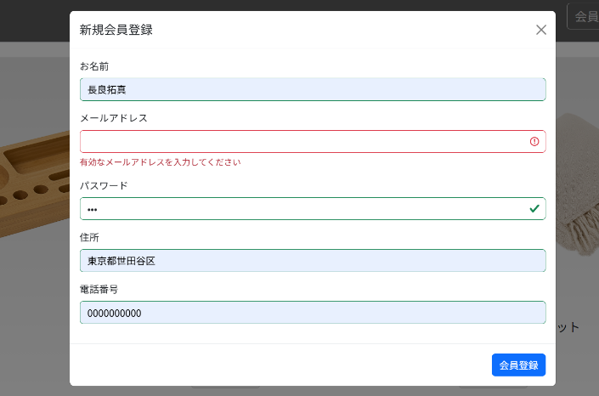
 |  | ST-O-004 | 有効なメールアドレスを入力してください
 |  | メールアドレス未入力

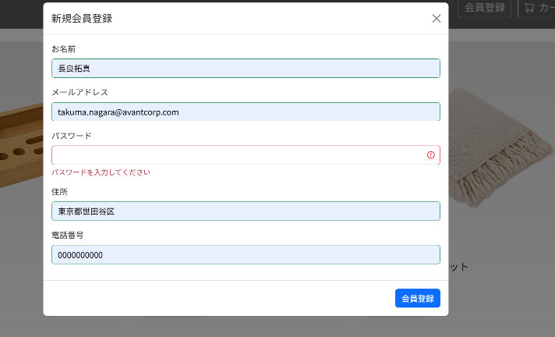
 |  | ST-O-005 | パスワードを入力してください
 |  | パスワード未入力

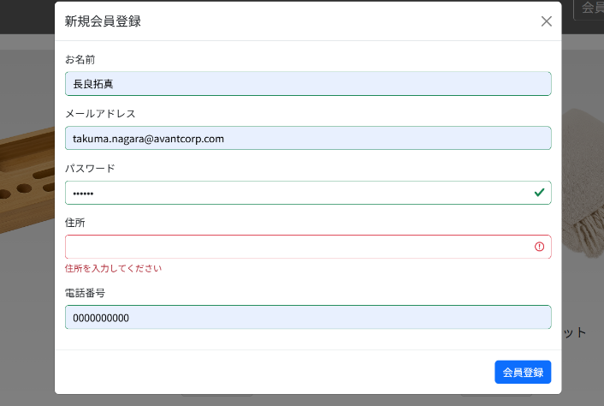
 |  | ST-O-006 | 住所を入力してください
 |  | 住所未入力

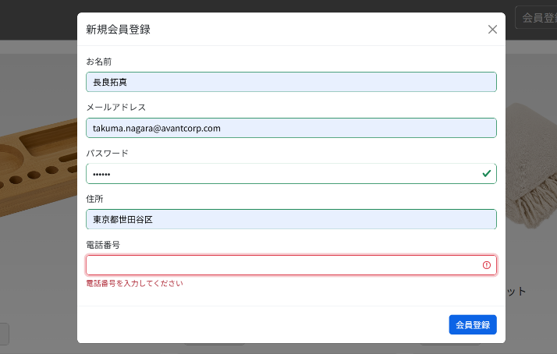
 |  | ST-O-007 | 電話番号を入力してください
 |  | 電話番号未入力

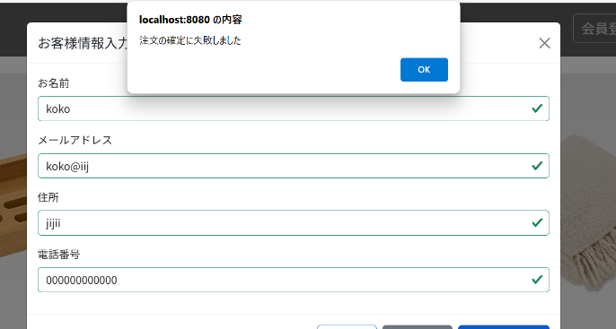
 |  | ST-O-009 | 注文の確定に失敗しました
 |  | 在庫数超過注文

